상품제안서
내셔널지오그래픽 프리미엄 머그컵 등산컵 캠핑컵 오리지널 머그 400 | 상품코드: F32397

 |  |  |  |  |  |  | 02-412-0044 | www.easy1.co.kr
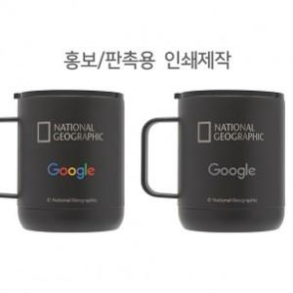

【상세/제작정보】

【인쇄/포장옵션】 | 레이저, 스티커, 컬러필름인쇄 / 포장지포장

【공급단가】 | 수량 | 10~ | 50~ | 100~ | 300~ | 500~
*VAT별도 | 단가 | 27,600원 | 27,140원 | 26,450원 | 25,990원 | 25,300원

【상품 URL】 | https://dev.easy1.co.kr:443/src/goods_detail.php?gdno=32397

